I. Část 1a
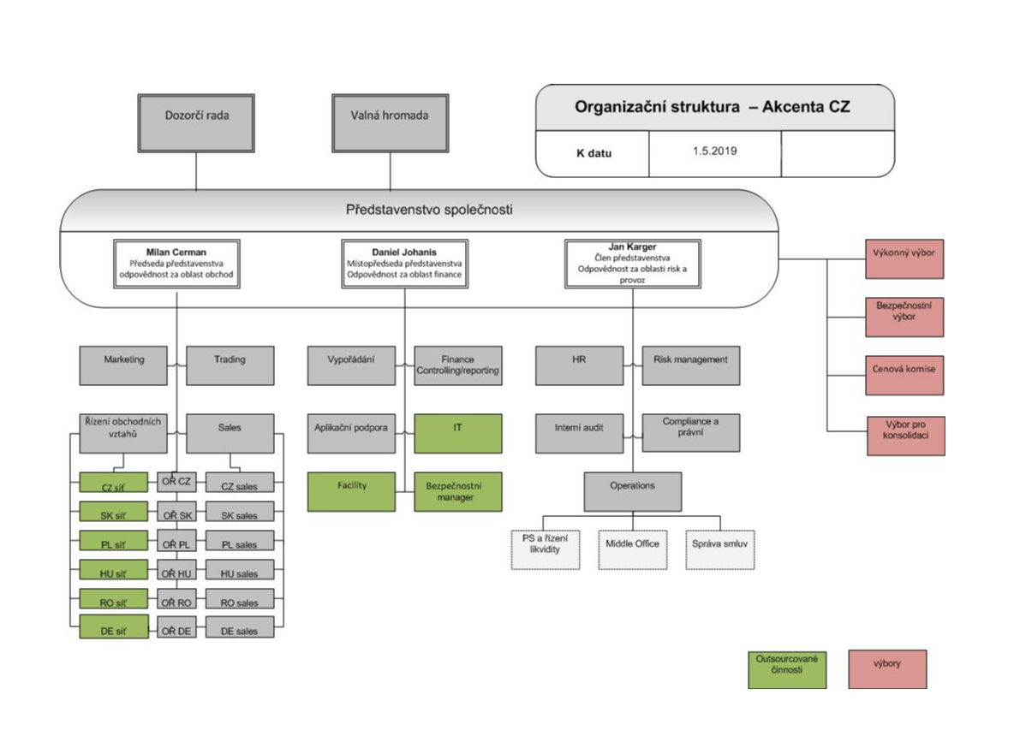
I. Část 1a
Organizační struktura povinné osoby

Organizační struktura povinné osoby |  | Vyhláška č. 163/2014 Sb., v platném znění, příloha 10

Informace platné k datu: | 2019-06-30
Počet obchodních míst |  | Bod 1 písm. h)
Počet pracovníků (přepočtený stav) | 87
Organizační struktura povinné osoby (znázorní se níže)

I. Část 3a
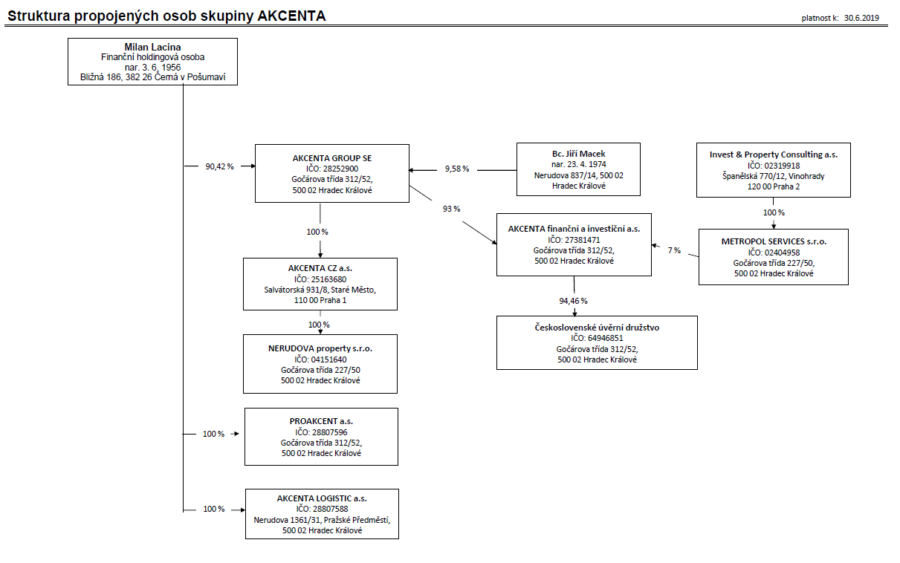
I. Část 3a
Grafické znázornění konsolidačního celku, jehož členem je povinná osoba, z hlediska vlastnického uspořádání

Grafické údaje o struktuře konsolidačního celku, jehož je povinná osoba součástí |  | Vyhláška č. 163/2014 Sb., v platném znění, příloha 10

Informace platné k datu: | 2019-06-30
Grafické znázornění konsolidačního celku, jehož členem je povinná osoba, z hlediska vlastnického uspořádání s vyznačením osob, které jsou zahrnuty do obezřetnostní konsolidace, a uvedením důvodu pro nezahrnutí do obezřetnostní konsolidace u ostatních osob |  | Bod 3 písm. c)
U daného subjektu stačí uvést příslušné číslo odůvodnění:
1 - není institucí, finanční institucí, podnikem pomocných služeb nebo společností spravující aktiva podle článku 18 odst. 8 nařízení (EU) č. 575/2013
2 - nezahrnutí subjektu z důvodu jeho velikosti, tj. subjekt splňuje podmínky podle článku 19 odst. 1 nařízení (EU) č. 575/2013
3 - subjekt není zahrnut z důvodů uvedených v článku 19 odst. 2 písm. a) nařízení (EU) č. 575/2013
4 - subjekt není zahrnut z důvodů uvedených v článku 19 odst. 2 písm. b) nařízení (EU) č. 575/2013
5 - subjekt není zahrnut z důvodů uvedených v článku 19 odst. 2 písm. c) nařízení (EU) č. 575/2013

1

I. Část 3b
I. Část 3b
Grafické znázornění konsolidačního celku, jehož členem je povinná osoba, z hlediska řízení

Grafické údaje o struktuře konsolidačního celku, jehož je povinná osoba součástí |  | Vyhláška č. 163/2014 Sb., v platném znění, příloha 10

Informace platné k datu: | 2019-06-30
Grafické znázornění konsolidačního celku, jehož členem je povinná osoba, z hlediska řízení s vyznačením osob, které jsou zahrnuty do obezřetnostní konsolidace, a uvedením důvodu pro nezahrnutí do obezřetnostní konsolidace u ostatních osob |  | Bod 3 písm. d)
U daného subjektu stačí uvést příslušné číslo odůvodnění:
1 - není institucí, finanční institucí, podnikem pomocných služeb nebo společností spravující aktiva podle článku 18 odst. 8 nařízení (EU) č. 575/2013
2 - nezahrnutí subjektu z důvodu jeho velikosti, tj. subjekt splňuje podmínky podle článku 19 odst. 1 nařízení (EU) č. 575/2013
3 - subjekt není zahrnut z důvodů uvedených v článku 19 odst. 2 písm. a) nařízení (EU) č. 575/2013
4 - subjekt není zahrnut z důvodů uvedených v článku 19 odst. 2 písm. b) nařízení (EU) č. 575/2013
5 - subjekt není zahrnut z důvodů uvedených v článku 19 odst. 2 písm. c) nařízení (EU) č. 575/2013
AGILE Development s.r.o.,
IČO 27483771
Dráby 542, Litomyšlské předměstí
566 01 Vysoké Mýto
100 %
Ing. JOSEF KREJČÍ
nar. 5. prosince 1952 Větrná 1769,
565 01 Choceň
Ing. JIŘÍ ŠKORPIL
nar. 12. března 1958 Andrlíkova 710,
562 01 Ústí nad Orlicí
MILAN ŠKORPIL nar. 30. dubna 1959 Praha 9 - Kbely, Martinická 646/6 PSČ 197 00
33,33%
33,33%
33,33%
100 %

